Data Fabric
データファブリックとは？(定義)

 | Summary
 | ● データファブリックとは企業のデータマネジメントを強化・支援しDXを加速する、新しいデータ分析基盤のアーキテクチャ、またそのコンセプトのこと。
 | ● 複数の環境に分散した企業データを仮想的(論理的)に統合することで、多様なデータ利用のユースケースに対して統一的なデータアクセスのエンドポイントを提供する。
 | ● コンセプトの中核となるのは、論理的に統一化されたメタデータ、抽象化されたアクセス方法、自動的に最適化されたデータパイプライン、AIにより高度化されたデータマネジメント。

 | Reference..
 | TIBCO Software | データファブリックとは最新の分散型データ基盤です。データが共有化され、最適化されたデータファブリック・パイプラインで連携することで、さまざまな今日のデータ問題に統一的な対処をすることができます。
 |  | <https://www.nttcoms.com/service/TIBCO/column/integration/what-is-a-data-fabric-and-why-would-you-want-one/>
 | Talend | データファブリックを最も簡単な言葉で説明すると、統一されたアーキテクチャーと、そのアーキテクチャー上で動作するサービスやテクノロジーで構成された、企業のデータ管理を支援する単一の環境のことです。
 |  | データファブリックの最終的な目標は、データの価値を最大限に高め、デジタルトランスフォーメーションを加速することです。
 |  | <https://www.talend.com/jp/resources/what-is-data-fabric/>
 | NetApp | データ ファブリックは、アーキテクチャと一連のデータ サービスを組み合わせて、ハイブリッドなマルチクラウド環境の幅広いエンドポイントにわたって、一貫した機能を提供します。
 |  | データファブリックとは、クラウド、オンプレミス、エッジ デバイスにわたって データ管理の手法や実用性を標準化する、強力なアーキテクチャです。
 |  | <https://www.netapp.com/ja/data-fabric/what-is-data-fabric/>
 | IBM | データ・ファブリックは、ハイブリッドなデータ環境から生じるデータの課題に対処するための新しいアーキテクチャーです。
 |  | データ・ファブリックの基本的な考え方は、データのエンドポイント間の仮想的な結合組織として機能することで、分散化とグローバル化のバランスを取ることです
 |  | <https://www.ibm.com/downloads/cas/K0DZVDO4>
 | Gartner(ZDNet Japan) | データファブリックというアーキテクチャーは、データオブジェクトの設計、統合、展開を統合管理し、自動化するものだとされています。プラットフォームやアーキテクチャーは問いません。
 |  | データファブリックは、全てのメタデータにアナリティクスとAI/ML（人工知能／機械学習）を適用し、データの管理／統合に関する設計や展開のパターンを提示したり、助言したりします。
 |  | <https://japan.zdnet.com/article/35172042/>
 | Deloitte社 | メタデータやデータリンクを保持したダイナミックなデータディ クショナリを、企業横断的に構築するソリューション。データディスカバリツール、
 |  | オントロジー技術や ビジュアリゼーションツールを駆使して、データディ クショナリ内の多元的なつながりを、明らかにする ことができる。
 |  | こうしたつながりはまた、インタラク ティブテクノロジーや、空間的・時間的ネットワーク あるいはソーシャルネットワークの形で表示するこ とも可能である。
 |  | https://www2.deloitte.com/content/dam/Deloitte/jp/Documents/technology/tsa/jp-tsa-techtrends2018-enterprise-data-sovereignty.pdf

データファブリックのメリット(価値)

 | Summary
 | データファブリックの導入によりデジタルトランスフォーメーションを加速することができる。
 | ① データの統合設計・導入・メンテナンスにかかる時間を削減できる、
 | ② データを見つけてからアクセスできるまでの時間を削減できる。
 | ③ 新しい分析アプローチやツールを導入することができる。
 | ④ 安全かつ安心にデータを使用することができる。

 | TIBCO

 | データファブリックがもたらすビジネスバリュー
 | データドリブンなビジネスを加速する | 最新の分散データ環境、共有データ資産、多種多様なユーザーやユースケースに対して、データファブリックによるデータ流通プロセスを最適化します。 |  | ビジネス・ユーザーは、単一のアクセスポイントから、組織全体のデータの検索、理解、作成、利用が可能です。
 | Time to valueを加速する | オンプレミス、クラウド、ハイブリッドクラウド環境に分散しているデータを所在にかかわらず利用可能にし、ビジネスの要求するスピードで提供することで、Time to Valueを短縮します。 |  | データ・ガバナンスとリネージュを一元化することで、ユーザーはデータの意味、データ・ソース、他の資産との関連を理解することが容易になります。
 | タイムリーで整合性のある信頼できるデータでユーザーを支援 | データアクセスを民主化することで、ビジネスユーザーは迅速かつ正確な意思決定に必要なすべてのデータを得ることができます。 |  | 広範でカスタマイズ可能なメタデータ管理は、簡単に拡張でき、APIを介してアクセス可能です。
 | ビジネスプロセスの最適化 | ビジネスプロセスで求められるタイムリーなデータを提供することで、生産性と効果を最大化します。 |  | 信頼性が高く管理されたデータにセルフサービスでアクセスすることで、他のユーザーとの業務上のコラボレーションが可能になります。
 | テクノロジーイノベーションのメリットを素早く手に入れる | 新たなデータ&アナリティクステクノロジー（データサイエンス、リアルタイムデータ、クラウドなど）を素早く取り入れることができ、競合他社に先んじることができます。 |  | AIや機械学習の技術を活用することで、データ・ファブリックのユーザーは、規制文書の文言や定義に基づいてデータ・ガバナンスのルールを自動的に抽出するなど、自動化のレベルを高めることができる。これにより、企業は、ほんの数分で業界固有のガバナンス・ルールを適用することができ、高額な罰金の支払いを回避し、データの格納先に関わらず倫理的な利用を保証することができる。
 | 時間とコストを削減 | AI/ML、ビジネス向けのセルフサービス機能を組み込んだインテリジェントな機能群を最適に組み合わせることで、データとメタデータの管理、統合、配信のパイプラインを整流化します。 |  | データ・エンジニア、データ・サイエンティスト、ビジネス・アナリストの俊敏性、セキュリティー、生産性が向上します。
 | データガバナンスの確保と守秘義務要件への準拠 | 適切なデータガバナンス、コントロールによって、適切なデータを適切なタイミングでセキュアに提供し、また規制の変化にも素早く対応することができます。 |  | 複数のグローバル・データ・ソースが、1つのデータベースとして表示されます。
 | <https://www.nttcoms.com/service/TIBCO/column/integration/what-is-a-data-fabric-and-why-would-you-want-one/> |  |  | 個人情報（PII）や重要なデータエレメントについて、業界最高レベルの新たな発見を大規模に行うことができます。
 |  |  |  | 自動的に最適化されたデータ統合により、データの提供が加速されます。
 | ??? |  |  | 自動ワークロード・バランシングと柔軟なスケーリングにより、ジョブは、あらゆる環境、あらゆるデータ量に対応できます。
 |  |  |  | レジリエンシーとCI/CD自動化が組み込まれています。
 | セルフサービスでのデータ利用やコラボレーションの実現 | 複数のソースからのデータを統合し、日々生成される膨大な量のデータをより多く分析することで、組織はより良い洞察を得て、変化するビジネスの要求に迅速に対応することができるようになる。データ・ファブリックは、データを必要とする人に素早く届けることができる。セルフサービスにより、組織全体で適切なデータを素早く入手し、そのデータを使って具体的な洞察を得るためにより多くの時間を費やすことができる。 |  | 変化をリアルタイムに捉える自動化されたプロセスが、ビジネス・プロセスのための高い品質のデータ提供をサポートします。
 | アクティブなメタデータによる、ガバナンス、保護、セキュリティーの自動化 | すべてのデータ関連イニシアチブに対応する分散型のアクティブなガバナンス・レイヤーが、信頼性と透明性を提供することで、コンプライアンスと規制のリスクを低減します。あらゆるデータ・アクセスに自動でポリシーを施行でき、レベルの高いデータ保護とコンプライアンス要件への準拠を実現する。 |  | 機械学習が、カスタム・データの発見、分類、キュレーションのプロセスを自動化し、拡張することで、成果が出るまでの時間を短縮できます。
 | データ・エンジニアリング・タスクの自動化と、ハイブリッドクラウド環境全体を通したデータ統合の推進 | 高度なデータ・エンジニアリングとは、ほぼ全てのデータ・アクセスや配信プロセスが自動化され、面倒でエラーが発生しやすいコーディング・プロセスを必要としないことを意味する。統合の強化は、メタデータ情報を利用し、データの配信とアクセスを最適化する。 |  | 継続的な分析を、データが格納される場所であればどこでも、自動的に実行できます。

 | IBM

 | セルフサービスのデータ使用の実現 | セルフサービスでリアルタイムにデータ・アクセスが提供されると、ビジネス・ユーザーは、適切なデータを見つけるための時間を減らして、 市場変化への迅速な対応を促進する具体的な洞察の解明により多くの時間を使えるようになります。
 | ガバナンスとデータ・セキュリティーの自動化 | アクティブなメタデータを使用してデータ保護の自動ポリシー適用を有効にすることで、企業データ全体で業界固有のガバナンス・ルールを迅速に適用します。
 | マルチクラウド・データ統合 | ハイブリッドとマルチクラウドのデータ環境で、信頼できるデータを素早く使用できるようにします。 データ・エンジニアリングを自動化してデータへのアクセスを簡素化します。 データ管理機能を再利用して、効率を向上させます。
 | <https://www.ibm.com/jp-ja/analytics/data-fabric>

 | netapp

 | ・データファブリックがもたらす数多くのメリットの中でも、データの可視化とインサイト、データへのアクセスとコントロール、データの保護とセキュリティは上位に挙げられます
 | ・データ ファブリックは、最終的に組織がビジネス ニーズに応え、競争力を獲得するために、データを有効活用するのに役立ちます。
 | ・IT部門はハイブリッド クラウドの利点をより有効に活用し、ハイブリッドマルチクラウド環境を構築し、データ管理によるストレージの刷新を実現できます。
 | <https://www.netapp.com/ja/data-fabric/what-is-data-fabric/>

 | talend

 | ・データファブリックの最終的な目標は、データの価値を最大限に高め、デジタルトランスフォーメーションを加速することです。
 | <https://www.talend.com/jp/resources/what-is-data-fabric/>

 | Gartner

 | ・データ・ファブリックは、多種多様なデータ統合スタイルの使用／再利用や組み合わせが可能な技術を採用しているため、統合設計にかかる時間を30%、
 | 導入にかかる時間を30%、メンテナンスにかかる時間を70%削減することができます。
 | ・データ・ファブリックは、データ・ハブ、データ・レイク、データ・ウェアハウスなどの既存のスキルや技術を活用しつつ、将来に向けた新しいアプローチやツールも導入することができます。
 | <https://www.imagazine.co.jp/gartner-strategic-technology2022/>

データファブリックの特徴(差別化要因・選択基準)

 | NTT Communitations

 | 従来のデータ分析基盤との違い

 | より多くのユースケースをサポート | アナリティクスだけではなく、オペレーション、トランザクション、ガバナンス、セルフサービスなどさまざまなユースケースで使用するデータをすべて、単一の情報源として一元管理することができます。
 | より多くのデータタイプと方法に対応 | オンプレミス、クラウド、IoTデバイス、およびサードパーティのデータソースなどから得られる、伝票データおよびリアルタイムデータに対応します。
 | データファブリック・パイプラインを最適化 | データファブリックはインテリジェントなデータマネジメントおよびメタデータマネジメントの機能を備え、データの流通および配信までのパイプラインを最適化します。
 | 柔軟な拡張性 | データファブリックは段階的な拡張が容易です。分散したオンプレミス、ハイブリッド、マルチクラウド環境に対して順次、展開することができます。
 | <https://www.nttcoms.com/service/TIBCO/column/integration/what-is-a-data-fabric-and-why-would-you-want-one/>

 | データレイク→データファブリックの進化論(ソースはわすれた)

データファブリックのコンセプト(原則)

 | Summary
 | ● インテリジェントかつリアルタイムなデータ統合
 | 各データのロケーション、形式・形態、提供元システムの特性に応じて、自律的に最適化されたアクセスパスでデータ利用者との間をつなぐことで、リアルタイムなデータ統合を実現する。
 | ● 一元化されたガバナンス・コンプライアンス・セキュリティポリシーの管理と適用
 | 統合されたデータカタログの中でデータセキュリティ、クオリティ、アクセスポリシーを管理し、収集・加工・保管・利用の各シーンにおいて適用すること網羅的なデータガバナンスを確立する。
 | ● データ・エクスペリエンスの向上
 | ユーザがデータの存在を認知し、興味を持ち、実際に取得し利用するまでの間の体験を効率化し、支援する。また、利用した結果を共有し、フィードバックする為のサービスを提供する。
 | ● AIによるデータマネジメントの強化・支援
 | データの統合、分析、利用そして管理の各シーンにおいてAIの機能を加えることで、意思決定や考察の支援、高度化さらにはタスクの自動化を実現する。
 | ● アナリティクス・サイクルの高速化
 | 課題認識から仮説設定、データ準備、分析モデル構築、検証、デプロイまでの一連のサイクルを高速化し、デリバリーのリードタイムを短縮する為の、環境及びツールを提供する。

データ
ソース
クラウドサービスA
データ
ファブリック
データ
分析者
データ仮想化

SoR
カタログ
データレイク
レプリケーション
ELT
ビジネス
ユーザ

データウェアハウス
プレパ
レーション
SoE
開発者

オーケスト
レーション
データマート

IoT
データ
管理者
ストリーミング
API

クラウドサービスB
ソーシャル
データ
ポリシー
取引先
顧客

AIによる支援/自動化

 | IBM

 | ナレッジ、洞察、セマンティック | ● データ・マーケットプレイスで買物をするようにデータを選ぶ体験を提供する
 |  | ● 発見されたデータ資産を自動的に強化し、データ利用者がデータを検索し理解できるようにする
 | ガバナンスとコンプライアンスの一元化 | ● メタデータのローカル管理とガバナンスを可能にする一方、統一されたグローバル・ビューとポリシーの実行をサポートする
 |  | ● グローバルおよびローカル・ルールに基づいて、データ資産にポリシーを自動的に適用する
 |  | ● 高度な機能を活用して、データ資産の分類とキュレーションを自動化する
 |  | ● データの有効化を強化するために、カタログ化された資産に対して照会可能なアクセスルートを自動的に確立する
 | インテリジェントな統合 | ● 分散したデータソース全体に対応したフローとパイプラインの自動生成により、データ・エンジニアの業務を高速化する
 |  | ● データ保護ポリシーをローカルおよびグローバルに徹底することで、あらゆるデータの取り込みとデータ・アクセスのセルフサービス化を実現する
 |  | ● ワークロード配分の最適化、スキーマ・ドリフトのセルフチューニングと修正により、最適な実行を自動的に判断する
 | オーケストレーションとライフサイクル | ● データ・パイプラインの構成、テスト、運用、モニターを可能にする。
 |  | ● データ・ライフサイクルにAIの機能を加えることで、タスクの自動化、自己調整、自己修復、ソース・データの変更の検出などを行い、自動更新を促進する。
 | <https://www.ibm.com/downloads/cas/V4QYOAPR>

 | 高品質データの提供 | 信頼できるデータで分析を強化 管理された組み込みDataOps機能を備えた最新のデータ・ファブリック・アーキテクチャーを使用します。これには自動化も装備され、データとメタデータからなる統一されたビューを実現します。
 | リスクの最小化とコンプライアンスの管理 | 総合的なアプローチによる機密データの保護 統合されたプライバシー・フレームワークを確立して、すべてのクラウドにわたって、データの複雑さの軽減、AIの加速、コンプライアンスの管理を実現します。 機密データについて完全に把握し、汎用的なポリシーを適用することにより、コンプライアンスにおける盲点を取り除きます。
 | データ・アクセスの最適化 | すべてのデータへのアクセスを簡素化 ハイブリッドクラウド環境とマルチベンダー環境の全体であらゆるデータ・タイプ、構造、量、速度を処理できるプラットフォームを使用して、ビジネス・ユーザーがデータから価値を抽出し、優れた洞察とビジネス成果を実現できるようにします。
 | https://www.ibm.com/jp-ja/products/cloud-pak-for-data/data-for-ai-and-analytics

 | Gartner

 | 異種混合システムにおけるリアルタイムデータ統合 | 論理データファブリックにより、クラウドシステムとオンプレミスシステム、ストリーミングシステムと履歴データシステム、レガシーシステムとモダンシステム、構造化ソース、半構造化ソース、非構造化ソース、複数ベンダーが提供するクラウドシステムなど、様々なソースのデータにリアルタイムにアクセスできます。フラットファイル、ソーシャルメディアのフィード、IoTデータなども扱えます。
 | エンタープライズデータカタログ | 論理データファブリックにより、企業全体をカバーする包括的なデータカタログが実現し、データそのものに対するシームレスなアクセスが可能になります。ビジネスユーザーは、このカタログを使用することで、データの利用可能性と利用条件を把握できます。このカタログは、データの完全なリネージや適用可能な関連付けにも対応します | 自動的に最適化されたデータパイプライン/抽象化されたデータアクセス
 | シームレスなガバナンスとセキュリティ | 論理データファブリックのデータは、統合データアクセスレイヤーを通じてアクセスされるため、企業においてデータの閲覧や編集の権限を簡単に管理できます。 | 論理的に統一化されたメタデータ
 | 強力なAI/MLの機能 | 論理データファブリックには、統合された論理フレームワークがあるため、提供されるソリューションのさまざまな場所で、クエリー最適化、データ配信、データカタログ内の自動レコメンデーションなどのAI/MLの機能を実現できます。 | AIによるデータマネジメントの支援・強化
 | メンテナンスの簡略化 | 論理データファブリックによって、ユーザーと管理者は、個別のソースにアクセスするという煩わしさから解放されると同時に、各データソースを「そのまま」操作できるようになります。ETL（抽出、変換、展開）スクリプトであれば、ソースの削除や変更があると、書き直した上でテストとデプロイをやり直す必要がありますが、論理データファブリックは、こうした変更にも対応して管理作業を簡素化し、その負荷を大幅に軽減します。 | AIによるデータマネジメントの支援・強化
 | <https://japan.zdnet.com/article/35172042/> |  | 抽象化されたデータアクセス

 | talend

 | 統合★ | ・事前にパッケージ化されたコネクターとコンポーネントを介してあらゆるデータソースに接続し、コーディングを不要にします。
 |  | ・2つまたはそれ以上のデータソースやアプリケーション間での、データ取得やデータ統合の機能を提供します。 | 自動的に最適化されたデータパイプライン(≒DataOpsの実現)
 |  | ・バッチ、リアルタイム、ビッグデータのユースケースに対応します。 | 自動的に最適化されたデータパイプライン
 |  | ・APIサポートを介した、社内外の関係者へのデータ共有をサポートしています。 | 自動的に最適化されたデータパイプライン
 | オーケストレーション | ・複数の環境（オンプレミスやクラウド、ハイブリッド、マルチクラウド）を、データソースおよびデータの利用者として管理します。 | 抽象化されたデータアクセス
 | ガバナンス・コンプライアンス | ・組み込みのデータクオリティ、データプレパレーション、データガバナンス機能を提供します。これは機械学習で強化された自動化によって支えられています。
 |  |  | AIによるデータマネジメントの支援・強化
 | https://www.talend.com/jp/resources/what-is-data-fabric/

 | 統合 | データの場所や保存方法によらず、すべてのデータにアクセスしてデータを収集できる単一の環境を提供することで、データサイロを解消します
 |  | オンプレミス、ハイブリッド、マルチクラウド環境と、これらの環境間での高速な移行をサポートすることで、クラウドの活用を容易にします
 |  | 既存の接続やデプロイメントを中断することなく、新たなデータソースやエンドポイント、新しいテクノロジーをデータファブリックに追加可能であるため、データ管理インフラストラクチャーの将来の動作が保証されます
 | ガバナンス・コンプライアンス | 複数のツールを排除して信頼できるデータへのアクセスを迅速化することで、データ統合や品質、ガバナンス、共有などのデータ管理を、よりシンプルで一元化されたものにします
 | オーケストレーション | スケーラビリティを向上させ、ますます増大するデータ量やデータソース、アプリケーションに対応できるようにします
 | オーケストレーション | 従来のインフラストラクチャーやソリューションへの依存を軽減します

データファブリックの機能

 | Summary
 | ●エンタープライズデータカタログの作成と提供
 | ●ソースデータに特性に応じたデータパイプラインの構築
 | ●様々なワークロードに対するオーケストレーションとワークフロー管理

 | スマートデータ統合 | データ統合、変換、プレパレーション、仮想化、リアルタイムデータ処理
 | 拡張ナレッジ | データ発見、カタログ、セマンティクス、オントロジー、ナレッジグラフ、メタデータ、マスターデータ管理、参照データ、イベント駆動データ
 | データセルフサービス | データ探索、コラボレーション、データマーケットプレース、プロビジョニング
 | 統合ライフサイクル | 設計、開発、ビルド、テスト、オーケストレーション、デプロイ、運用
 | 統合データガバナンス | データポリシー、データリネージ、データクオリティ、データプライバシー、コスト最適化

 | 拡張データカタログ
 | ナレッジグラフ
 | メタデータのアクティブ化とレコメンデーションエンジン
 | データの準備とデータ配信
 | オーケストレーション※とDataOps

 |  | 可視化
 | 分析 | 分析、ダッシュボード、実行環境
 | 加工 | データ品質・ガバナンス・カタログ
 | 収集 | 仮想化、蓄積
 |  | 監視、アクセス制御、運用管理

 | データオブジェクトの設計、統合、展開を統合管理し、自動化する。
 | プラットフォームやアーキテクチャーは問いません。データファブリックは、全てのメタデータにアナリティクスとAI/ML（人工知能／機械学習）を適用し、
 | データの管理／統合に関する設計や展開のパターンを提示したり、助言したりします。
 | その結果、データのアクセスと共有が高速かつ的確に行われるようになり、場合によっては完全に自動化されるようになります。
 | 簡単に言えば、データファブリックアーキテクチャーとは、分散ネットワーク環境においてスムーズなデータのアクセスと共有を支援する手段です。
 | データファブリックを活用することで、データの統合、変換、準備、選別、セキュリティ、ガバナンス、オーケストレーションの手順を自動化して、
 | 顧客の全方位ビュー、不正の検出、IoT分析、リスク分析、医療知見などの高度アナリティクスのユースケースを促進します。

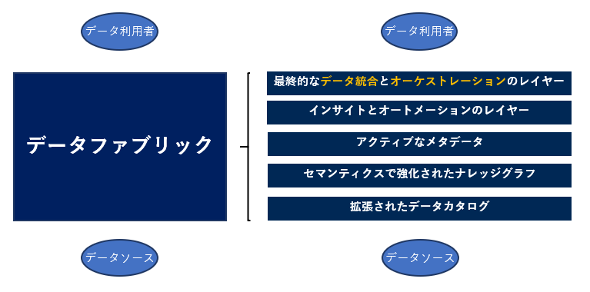

 | HPE

 | グローバルネームスペース | 一貫性のある単一のグローバルネームスペースを介してすべてのデータにアクセスできる。
 | 複数のプロトコルとデータフォーマット | 広範なプロトコル、データフォーマット、およびオープンAPIを実装している。
 | ストレージとアクセスのポリシーベースの自動最適化 | どのような場合にデータをホット、ウォーム、またはコールドストレージに保管するか、あるいはクラウドとオンプレミスのどちらに保管するかといった、重要なストレージポリシーを指定するための手段を提供できる。
 | 迅速に拡張可能な分散型データストア | エンタープライズデータの急速に増大するニーズ阻害することなく、迅速に対応でできる。
 | マルチテナンシーとセキュリティ | データがどこに存在しているか、あるいはどのようなタイプのシステム上で動作しているかにかかわらず、認証、認可、およびアクセス制御を一貫性のある形で実行可能なセキュリティスキームを持っている。
 | 大規模な弾力性 | 使用率が高い状況下でもインスタントスナップショットを作成可能で、あらゆるアプリケーションに一貫性のあるデータを提供
 | <https://www.hpe.com/jp/ja/japan/insights/articles/a-data-fabric-enables-a-comprehensive-data-strategy-2011.html>

 | IBM

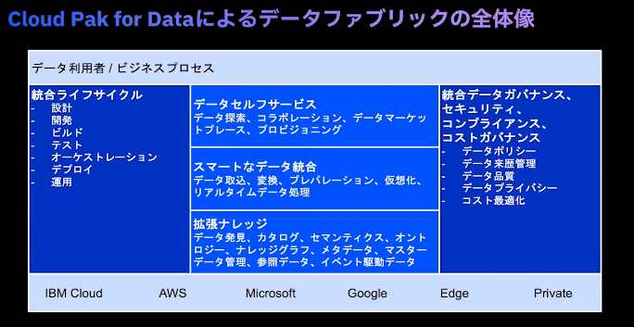

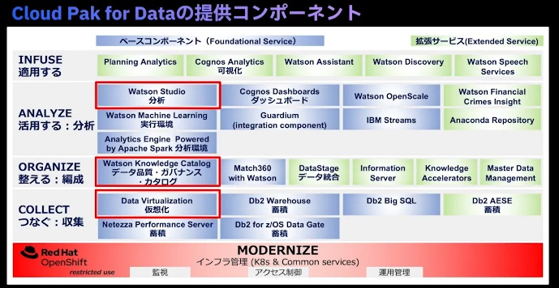

 | Gartner(with infomatica)★

 | 拡張データカタログ | データファブリックは、AI/ML自動化を使用してすべての形式のメタデータを収集および分析する必要があります。 AIを利用したインテリジェントなデータカタログを使用すると、AI主導のメタデータ検出とデータカタログを使用して、すべてのデータを検索、理解、および準備できます。
 |  | 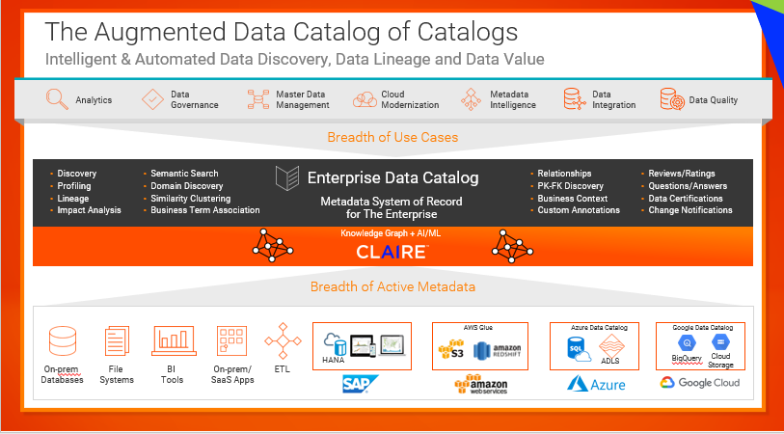
 | セマンティクスが強化されたナレッジグラフ | データファブリックは、ナレッジグラフを作成およびキュレートし、AI/MLアルゴリズムを使用してナレッジグラフ内の接続されたメタデータの分析を有効にする必要があります。 メタデータ駆動型AIエンジン（CLAIRE）内の機能であるEnterprise Knowledge Graphは、セマンティックメタデータをリンクおよび強化して、データカタログ、データガバナンス、データなどのデータ管理機能にインテリジェンスを提供することにより、データをコンテキストに配置します。
 |  | 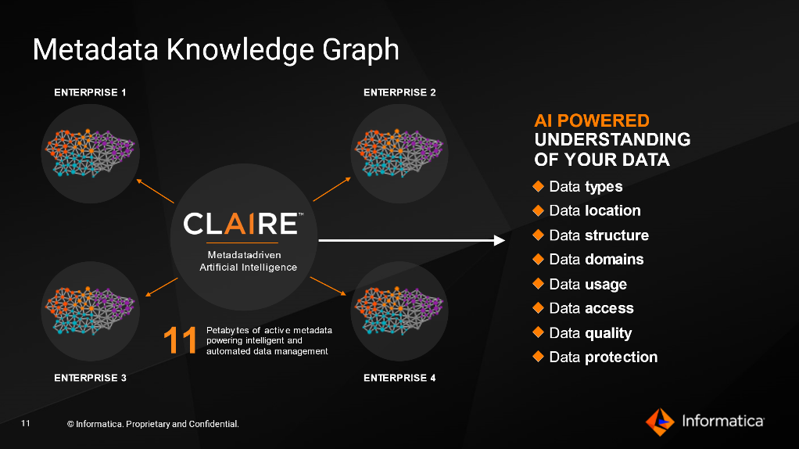
 | メタデータのアクティブ化とレコメンデーションエンジン | データファブリックは、パッシブメタデータをAI/ML支援のアクティブメタデータに変換する必要があります。 CLAIREエンジンは、データランドスケープを学習して、何千もの手動タスクを自動化し、推奨と洞察で人間の活動を強化し、ビジネスのニーズに合わせてデータ管理を拡張できるようにします。
 |  | 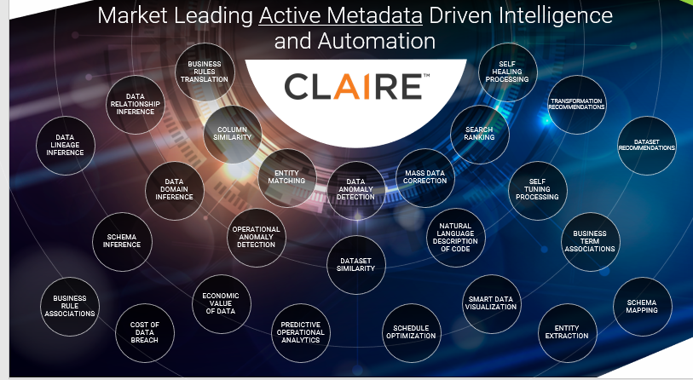
 | データの準備とデータ配信 | データファブリックには、堅牢でAIを活用したデータ統合バックボーンが必要です。 エンタープライズデータの準備により、高度なMLベースの自動化とデータのカタログ化により、データの準備を簡素化および高速化できます。 ・DataOps、MLOps、およびInfoSecOps機能を使用してエンドツーエンドのCI / CDアプローチを有効にします。 ・データライフサイクルにAI機能を適用して、タスクの自動化、自動スケーリング、自己調整、自己修復、および自己保護を実現します。 ・データパイプラインの再利用性と自動生成を最大化するメタデータ駆動型の動的テンプレートアプローチにより、テストケースを100分の1に削減します。 ・継続的な観察と改善のためのインテリジェントな運用上の洞察を提供します。
 |  | 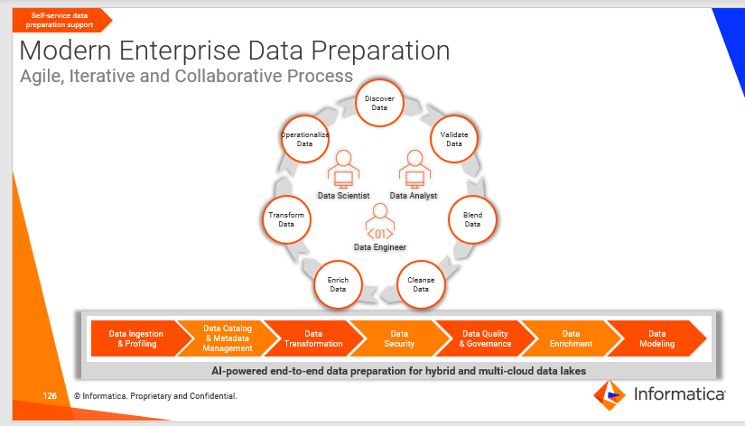
 | オーケストレーション※とDataOps | データファブリックには、AI/MLの支援を受けてデータオーケストレーションを自動化する機能が必要です。 エンタープライズオーケストレーションとXOpsは、継続的な分析と監視をサポートするDataOps、MLOps、およびInfosecOpsを採用することにより、すべてのデータ配信フローの自動オーケストレーションを可能にします。
 |  | 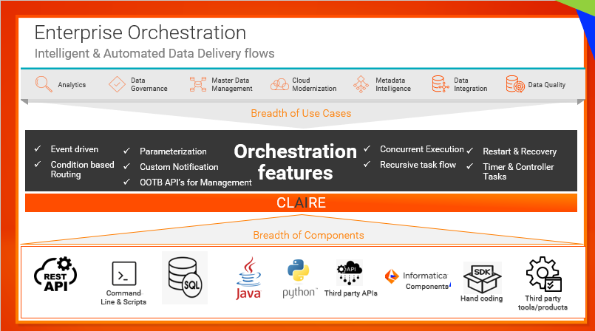
 | <https://www.informatica.com/hk/resources/articles/data-fabric-the-transformative-next-step-in-data-management.html>

データファブリックの製品・サービス

 | TIBCO Software | データ仮想化：TIBCO Data Virtualization
 |  | マスターデータ管理：TIBCO EBX
 |  | ビジュアルアナリティクス：TIBCO Spotfire
 |  | 統計解析・機械学習：TIBCO Data Science
 |  | リアルタイムデータ分析：TIBCO Streaming
 | Talend | Data Fabric
 | Informatica | Cloud Data Integration
 | IBM | Cloud Pak for Data
 |  | 統計解析・機械学習(開発)：Watoson Studio
 |  | データ仮想化；Data Vurtualization
 |  | ダッシュボード：Conos Dashboards
 |  | 可視化：Cognos Analytics
 | NetApp | データ管理：NetApp ONTAP

データ仮想化との違い

 | IBM

 | データ仮想化は、データ・ファブリックのアプローチを可能にするテクノロジーの1つです。
 | データ仮想化ツールは、標準ETL（抽出、変換、ロード）プロセスを使用してさまざまなオンプレミスやクラウドのソースからデータを物理的に移動するのではなく、
 | さまざまなソースに接続し、必要なメタデータのみを統合して、仮想データ層を作成します。 これにより、ユーザーはリアルタイムでソース・データを活用できます。
 | 現在、データの量は大幅に増加していますが、データから抽出される情報の量はその速さに追いついていません。
 | データの大部分へのアクセスは非常に困難であることが多いため、組織はデータとそのデータが持つ潜在的な洞察を手つかずのまま放置していて、知識のギャップが起きています。
 | データ仮想化機能を備えたデータ・ファブリック・アーキテクチャーは、この知識のギャップを減らすのに役立ちます。
 | 組織は、データを移動せずにソースのデータにアクセスできるため、より高速で正確なクエリーを使用して、価値実現までの時間を短縮できます。
 | <https://www.ibm.com/jp-ja/analytics/data-fabric>

データレイクとの違い

